Meggyes sör
 |  |  |  |  |  |  |  |  |  |  | KEDVELTSÉGI | VIZSGÁLAT |  |  |  |  | HATÓSÁGI | MIKROBIOLÓGIAI VIZSGÁLATOK |  |  |  |  |  |  |  |  | HATÓSÁGI ANALITIKAI VIZSGÁLATOK
KEDVELTSÉGI | TERMÉK | TERMÉK NEVE | KISZERELÉS | ÁR* | JELÖLÉSEN FELTÜNTETETT | JELÖLÉSEN FELTÜNTETETT ÖSSZETEVŐK | JELÖLT ALKOHOL-TARTALOM | HATÓSÁGI MINTAVÉTEL HELYE |  |  |  |  |  |  |  | MIKRO- | COLIFORM | ÉLESZTŐGOMBÁK | TEJSAVBAKTÉRIUMOK | PATULIN | ALUMÍNIUM | NÖVÉNYVÉDŐSZER- | SŰRŰSÉG | SZÉN-DIOXID | SZÍN | EREDETI EXTRAKT | MÉRT | VALÓDI | ALKOHOLEREDET | OTA | MESTERSÉGES SZÍNANYAGOK |  |  | ÉDESÍTŐSZEREK
RANGSOR | FOTÓ* |  | (l) | (Ft/l) | PALACKOZÓ/FORGALMAZÓ * |  | (V/V %) |  | KÜLSŐ MEGJELENÉS, SZÍN | ILLAT | ÍZ | ÍZ HARMÓNIA | RECENCIA | KESERŰSÉG | ÖSSZESÍTETT PONTSZÁM | ORGANIZMUSOK SZÁMA (CFU/ml) | (CFU/ml) | (CFU/ml) | (CFU/ml) | (µg/kg) | (mg/kg) | MARADÉK | (g/ml) | (g/l) | (EBC) | (%) | ALKOHOLTARTALOM (%) | EXTRAKTTARTALOM |  | (µg/l) | AZORUBIN (mg/l) | AMARANTH (mg/l) | ACESZULFÁM-K (mg/l) | SZAHARIN-Na (mg/l) | ASZPARTÁM (mg/l)
1 | 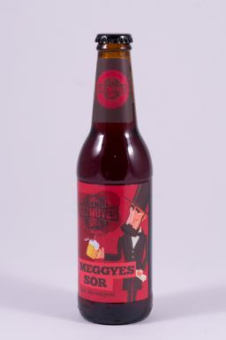 | Kézműves Meggyes sör | 0.33 | 1360 | P: Grape-Vine Bortermelő és Kereskedelmi Kft. 6120 Kiskunmajsa, Félegyházi út 46. | Víz; Árpamaláta; Komló; Élesztő; Meggysűrítmény | 4.30 | Metro Kereskedelmi Kft. 1097 Budapest, Gyáli út 35-37. | 16.62 | 16.20 | 23.96 | 21.72 | 9.01 | 9.67 | 97.2 | 8,4*101 | 0 | 7,1*101 | 0 | <26,0 | − | Megfelelt | 1.0188 | 5.81 | 28.0 | 14.02 | 4.76 | 6.95 | megfelelt | <0,7 | <0,1 | <0,1 | <3,5 | <14,1 | <6,8
2 | 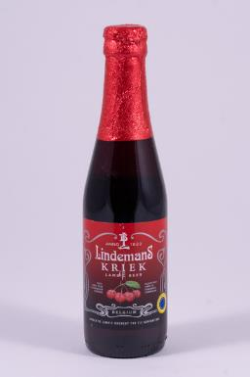 | Lindemans Kriek Meggyes sör | 0.25 | 2512 | F: Liquid Gold Kft. 1117 Budapest, Hunyadi J. út 1. | víz, árpa maláta, búza maláta, komló, sörélesztő, meggy juice 25%, gyümölcscukor. | 3.50 | Metro Kereskedelmi Kft. 2040 Budaörs, Keleti utca 1-3. | 16.62 | 14.92 | 23.96 | 22.61 | 10.07 | 8.35 | 96.5 | 1.0 | 0 | 0 | 0 | <26,0 | − | Megfelelt | 1.0313 | 5.32 | 37.0 | 14.31 | 3.27 | 9.51 | megfelelt | <0,7 | <0,1 | <0,1 | <3,5 | <14,1 | <6,8
3 | 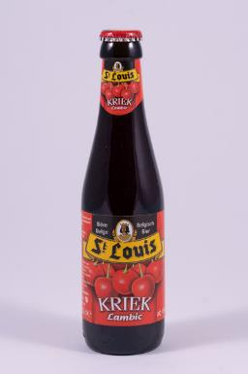 | St. Louis Kriek meggyel ízesített belga sör | 0.25 | 3036 | BELGACO Kereskedelmi és Vendéglátóipari Kft. 1011 Budapest, Halász utca 1. | Ivóvíz; Árpamaláta; Komló; Sörélesztő; Meggy (15%) | 4.00 | Auchan Magyarország Kereskedelmi és Szolgáltató Kft. 2120 Dunakeszi, Nádas utca 6. | 13.64 | 15.16 | 21.58 | 20.63 | 8.83 | 8.48 | 88.3 | 0 | 0 | 0 | 0 | <26,0 | − | Megfelelt | 1.0213 | 5.03 | 41.0 | 12.86 | 3.77 | 7.23 | megfelelt | <0,7 | <0,1 | <0,1 | <3,5 | <14,1 | <6,8
4 | 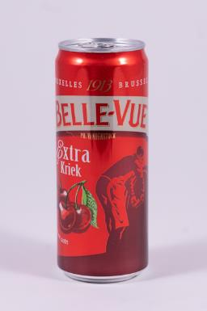 | Belle-Vue extra kriek Meggyes sör | 0.33 | 1419 | F: Borsodi Sörgyárak Kft. 3574 Böcs, Rákóczi u. 81. | Víz, Árpamaláta, Sűrített meggylé (7,8%), Búza, Cukor, Koncentrált bodzalé (2,6%), Meggy (0,9%), Aromák, Komló, Savanyítóanyag: citromsav, Koriandermag, Narancshéj, Édesítőszer: aceszulfám-K | 4.10 | Tesco Global Áruházak Zrt. 2040 Budaörs, Kinizsi út út 1-3. | 15.98 | 13.64 | 21.04 | 18.74 | 9.54 | 8.75 | 87.7 | 0 | 0 | 0 | 0 | <26,0 | <1,0 | Megfelelt | 1.0182 | 4.58 | 38.0 | 12.79 | 4.14 | 6.59 | megfelelt | <0,7 | <0,1 | <0,1 | <3,5 | <14,1 | <6,8
5 | 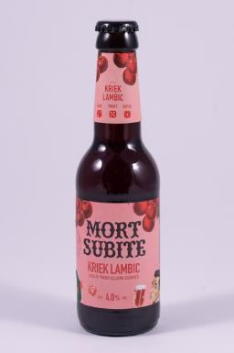 | Mort Subite belga meggyes sörkülönlegesség | 0.25 | 1996 | F: Heineken Hungária Sörgyárak Zrt. 9400 Sopron, Vándor S u. 1. | Víz, Meggylé sűrítményből (19,8%), Árpamaláta, Fruktóz-glükóz szirup, Búza, Friss meggy (1,2%), Bodza kivonat, Aromák, Vad élesztők, Komló, Komlókivonat | 4.00 | Tesco Global Áruházak Zrt. 2040 Budaörs, Kinizsi út 1-3. | 14.97 | 12.50 | 21.87 | 20.10 | 8.83 | 8.13 | 86.4 | 0 | 0 | 0 | 0 | <26,0 | − | − | 1.0265 | 5.68 | 37.0 | 14.64 | 4.10 | 8.61 | megfelelt | <0,7 | <0,1 | <0,1 | <3,5 | <14,1 | <6,8
6 | 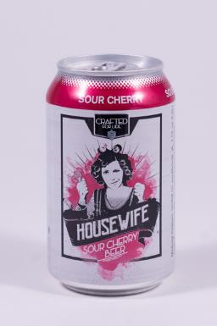 | Housewife minőségi meggyes ízesített sör | 0.33 | 997 | F: Lidl Magyarország Kereskedelmi Bt. 1037 Budapest, Rádl árok 6. | Ivóvíz, árpamaláta, 18% meggysűrítmény, élesztő, feketerépalé, kandiscukor, komló, természetes meggyaroma | 4.10 | F: Lidl Magyarország Kereskedelmi Bt. 2120 Dunakeszi, Berek utca 2. | 15.77 | 14.92 | 18.78 | 16.07 | 7.42 | 9.41 | 82.4 | 2.7 | 0 | 0 | 0 | <26,0 | <1,0 | Megfelelt | 1.0177 | 4.73 | 27.0 | 13.38 | 4.55 | 6.59 | megfelelt | <0,7 | <0,1 | <0,1 | <3,5 | <14,1 | <6,8
7 | 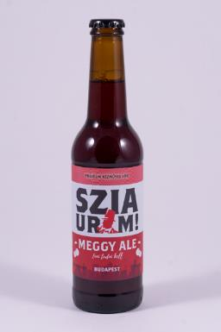 | Szia Uram kézműves sör - meggy ale | 0.33 | 1209 | F: Prémium Magyar Sör Kft. 1044 Budapest, Váci út 83. | Víz, Árpamaláta, Búzamaláta, Komló, Élesztő, Cukor, Narancshéj, Koriander, Meggy kivonat, Étkezési sav (citromsav), Tartósítószer (nátrium-benzoát, kálium szorbát). | 4.50 | Spar Magyarország Kereskedelmi Kft. 2030 Érd, Iparos utca 5. | 14.28 | 13.21 | 19.10 | 18.45 | 7.55 | 7.82 | 80.4 | 2,8*102 | 0 | 2,2*102 | 0 | <26,0 | − | − | 1.0193 | 4.40 | 25.0 | 15.06 | 5.29 | 7.25 | megfelelt | <0,7 | <0,1 | <0,1 | <3,5 | <14,1 | <6,8
8 | 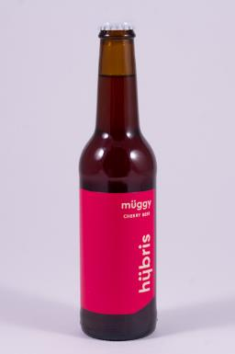 | Hübris Müggy Cherry Beer | 0.33 | 1083 | P: Hübris Projekt Kft. 8000 Székesfehérvár, Váralja sor 7679/2/A | Víz, Árpamaláta, Meggyvelő (10%), Cukor, Citromsav, Komló, Sörélesztő, Természetes meggy aroma, Növényi színezék, Stevia. | 4.20 | Spar Magyarország Kereskedelmi Kft. 2049 Diósd, Balatoni út 1. | 12.36 | 11.51 | 18.45 | 16.96 | 8.22 | 8.22 | 75.7 | 0 | 0 | 0 | 0 | <26,0 | − | Megfelelt | 1.0234 | 4.83 | 29.0 | 13.75 | 4.01 | 7.81 | megfelelt | <0,7 | <0,1 | <0,1 | <3,5 | <14,1 | <6,8
9 | 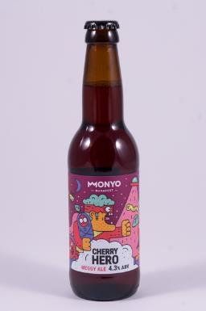 | Monyo Cherry Hero szűretlen sör meggyel | 0.33 | 2700 | P: MONYO Brewing Kft. 1106 Budapest, Maglódi út 47. | Víz, Árpamaláta, Komló, Meggypüré, Fruktóz, Élesztő, Kálium-szorbát | 4.30 | Tesco Global Áruházak Zrt. 2040 Budaörs, Kinizsi út út 1-3. | 15.35 | 11.94 | 16.84 | 15.17 | 7.69 | 7.42 | 74.4 | 0 | 0 | 0 | 0 | <26,0 | − | − | 1.0203 | 3.84 | 20.0 | 13.14 | 4.06 | 7.08 | megfelelt | <0,7 | <0,1 | <0,1 | <3,5 | <14,1 | <6,8
10 | 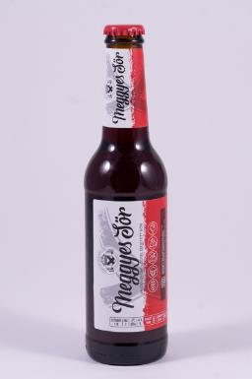 | Szent András Meggyes sör | 0.33 | 1815 | P: Szent András Sörfőzde 5561 Békésszentandrás, Szent András u.11. | Ivóvíz, Árpamaláták, Valódi meggysűrítmény, Komló, Élesztő, Tartalmaz: 300 g/l valódi gyümölcsöt. | 3.70 | Metro Kereskedelmi Kft. 2040 Budaörs, Keleti utca 1-3. | 14.71 | 11.94 | 16.51 | 15.77 | 6.89 | 7.69 | 73.5 | 0 | 0 | 0 | 0 | <26,0 | − | Megfelelt | 1.0138 | 5.56 | 47.0 | 11.39 | 3.94 | 5.43 | megfelelt | <0,7 | <0,1 | <0,1 | <3,5 | <14,1 | <6,8
11 | 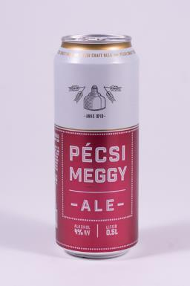 | Pécsi Meggy Ale ízesített sör | 0.5 | 618 | P: Pécsi Sörfőzde Zrt. 7624 Pécs, Alkotmány u. 94. | Világos sör (víz, árpamaláta, komló), 7,2% meggyalap (cukor, fruktóz, víz, színezék /feketerépa-sűrítmény/˛ meggysűrítmény, gránátalma-sűrítmény, aroma, savanyúságot szabályozó anyag /citromsav/) | 4.00 | Tesco Global Áruházak Zrt. 2040 Budaörs, Kinizsi út út 1-3. | 12.57 | 12.36 | 17.16 | 15.47 | 7.82 | 7.69 | 73.1 | 1.0 | 0 | 1.0 | 0 | <26,0 | <1,0 | − | 1.0226 | 4.83 | 20.0 | 13.68 | 4.07 | 7.65 | megfelelt | <0,7 | <0,1 | <0,1 | <3,5 | <14,1 | <6,8
12 | 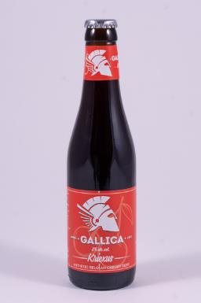 | Gallica belga meggyes sör | 0.33 | 1545 | P: B-7830 Silly Belgium, Brasserie de Silly rue ville basse 2 | víz, árpamaláta, komló, sörélesztő, 30% meggy sűrítmény | 8.00 | Metro Kereskedelmi Kft. 1097 Budapest, Gyáli út 35-37. | 11.94 | 12.79 | 17.48 | 15.77 | 7.69 | 7.16 | 72.8 | 1.0 | 0 | 0 | 0 | <26,0 | − | Megfelelt | 1.0058 | 5.02 | 81.0 | 16.98 | 8.22 | 4.83 | megfelelt | <0,7 | <0,1 | <0,1 | <3,5 | <14,1 | <6,8
13 | 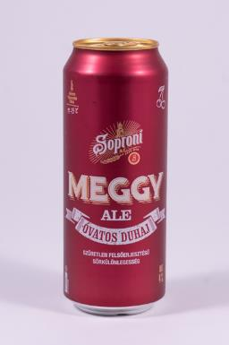 | Soproni Meggy Ale Óvatos Duhaj meggyes sör | 0.5 | 658 | P: Heineken Hungária Sörgyárak Zrt. 9400 Sopron, Vándor S u. 1. | Víz, Árpamaláta, Fruktóz, Meggylé koncentrátumból (7,25%), Almalé koncentrátumból (1%), Savanyúságot szabályzó anyag: citromsav, Természetes színezék, Aroma, Komlókivonat, Élesztő | 4.00 | Tesco Global Áruházak Zrt. 2040 Budaörs, Kinizsi út út 1-3. | 13.64 | 10.99 | 16.69 | 14.28 | 7.54 | 7.66 | 70.8 | 1.0 | 0 | 0 | 0 | <26,0 | <1,0 | − | 1.0319 | 4.70 | 25.0 | 15.71 | 4.01 | 9.89 | megfelelt | <0,7 | <0,1 | <0,1 | <3,5 | <14,1 | <6,8
14 | 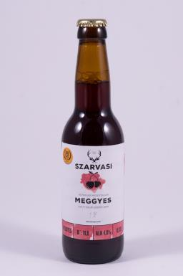 | Szarvasi Kézműves Meggyes sör | 0.33 | 906 | F: Szarvasi Atta Szolgáltató Kft. 5540 Szarvas, Damjanich utca 103. | Ivóvíz, Árpamaláta, Komló, Sörélesztő, Cukor, Meggysűrítmény, Citromsav, Fekete répa, Aroma. | 4.00 | Spar Magyarország Kereskedelmi Kft. 2030 Érd, Iparos utca 5. | 14.78 | 10.61 | 15.25 | 14.02 | 6.36 | 6.95 | 68.0 | 1 | 0 | 0 | 0 | <26,0 | − | − | 1.0280 | 4.02 | 29.0 | 14.91 | 4.06 | 8.97 | megfelelt | <0,7 | <0,1 | <0,1 | <3,5 | <14,1 | <6,8
15 | 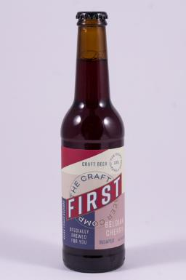 | First Belgian Cherry - meggyes ízesítésű belga típusú búzasör | 0.33 | 1815 | P: First Craft Beer Kft. 1044 Budapest, Váci út 83. | Víz, Árpamaláta, Búzamaláta, Komló, Élesztő, Cukor, Narancshéj, Koriander, Meggy kivonat, Étkezési sav (citromsav), Tartósítószer (nátrium-benzoát, kálium-szorbát). | 4.50 | Spar Magyarország Kereskedelmi Kft. 1032 Budapest, Bécsi út 154. | 12.88 | 10.99 | 15.83 | 14.81 | 6.60 | 6.12 | 67.2 | 0 | 0 | 0 | 0 | <26,0 | − | Megfelelt | 1.0223 | 4.44 | 49.0 | 14.69 | 4.69 | 7.78 | megfelelt | <0,7 | <0,1 | <0,1 | <3,5 | <14,1 | <6,8
16 | 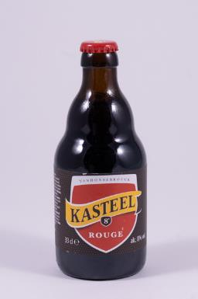 | Kasteel Rouge - meggyel ízesített belga sör | 0.33 | 1501 | P: Kastell Brouwerij Vanhonsebrouck Brouwerijstraat 1-8870 Izegem | ivóvíz, árpamaláta, komló, sörélesztő, kandiscukor, meggy (10%). | 8.00 | G'Roby Vár-Ker Kereskedelmi Korlátolt Felelősségű Társaság 1114 Budapest, Villányi út 1. | 9.09 | 10.61 | 14.96 | 12.16 | 6.36 | 5.54 | 58.7 | 2.0 | 0 | 0 | 0 | <26,0 | − | Megfelelt | 1.0113 | 5.44 | 44.0 | 17.48 | 7.78 | 6.07 | megfelelt | <0,7 | <0,1 | <0,1 | <3,5 | <14,1 | <6,8
17 | 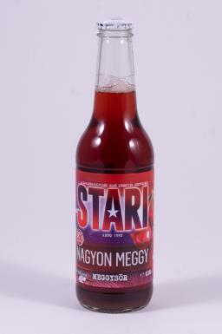 | Stari Nagyon Meggyes sör | 0.33 | 1633 | P: Stari-Ker Kft. 8300 Tapolca, Petőfi S. u. 12. | Ivóvíz, ÁRPAmaláta, meggy 30%, komló, sörélesztő | 3.30 | Metro Kereskedelmi Kft. 2040 Budaörs, Keleti utca 1-3. | 9.09 | 9.47 | 13.81 | 12.43 | 6.12 | 5.30 | 56.2 | 1.0 | 0 | 0 | 0 | <26,0 | − | Megfelelt | 1.0231 | 4.18 | 35.0 | 12.20 | 3.17 | 7.47 | megfelelt | <0,7 | <0,1 | <0,1 | <3,5 | <14,1 | <6,8
18 | 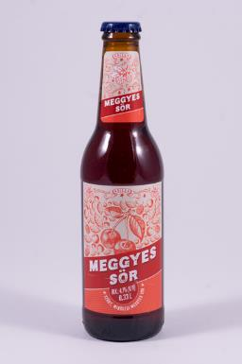 | Auchan Nívó Meggyes sör | 0.33 | 1233 | F: Auchan Magyarország Kft. 2040 Budapörs, Sport út 2-4. | Ivóvíz 62%, Meggylé (sűrítményből visszahígítva) 18% árpamaláta 14% Kandiscukor 4% komló 2% Meggyaroma 0,05% Fekete répalé 0,05% élesztő 0,01% | 4.10 | Auchan Magyarország Kereskedelmi és Szolgáltató Kft. 2040 Budapörs, Sport út 2-4. | 11.75 | 7.96 | 10.36 | 10.31 | 5.42 | 4.83 | 50.6 | 0 | 0 | 0 | 0 | <26,0 | − | Megfelelt | 1.0180 | 4.90 | 26.0 | 14.00 | 4.86 | 6.77 | megfelelt | <0,7 | <0,1 | <0,1 | <3,5 | <14,1 | <6,8
19 | 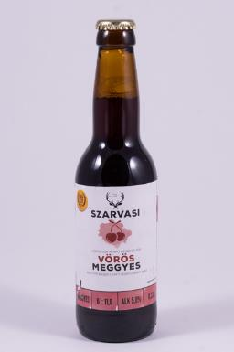 | Szarvasi vörös sör alapú meggyes sör | 0.33 | 906 | F: Szarvasi Atta Szolgáltató Kft. 5540 Szarvas, Damjanich utca 103. | Ivóvíz, Árpamaláta, Karamell maláta, Színező maláta, Komló, Sörélesztő, Aroma, Meggysűrítmény (6,6%), Cukor, Citromsav. | 5.00 | Spar Magyarország Kereskedelmi Kft. 2030 Érd, Iparos utca 5. | 4.93 | 7.96 | 9.78 | 8.99 | 4.71 | 4.48 | 40.8 | 0 | 0 | 0 | 0 | <26,0 | − | − | 1.0319 | 4.54 | 57.0 | 16.64 | 4.54 | 10.08 | megfelelt | <0,7 | <0,1 | <0,1 | <3,5 | <14,1 | <6,8
*: Egérrel a cellára mutatva további információ jelenik meg.

